Лист1
 |  | EUR
ORAS - артикул | кол-во | Розница | Цена продажи | ФОТО | ссылка сайт
6151f | 2 | 376.4 | 195 | 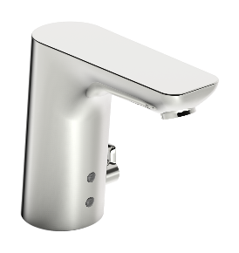 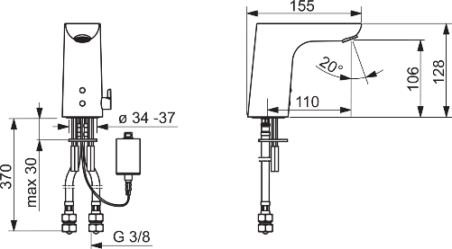 | https://www.oras.com/ru/produkcija/dizainerskie-kollekcii/oras-electra/smesitel-dlja-umyvalnika/6151F
1714f | 1 | 240,2 (176) | 155 | 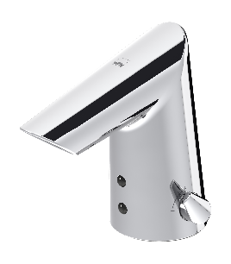 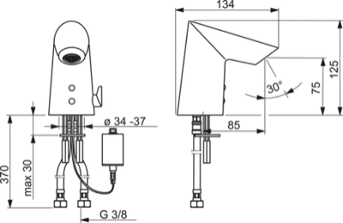 | https://www.oras.com/ru/produkcija/dizainerskie-kollekcii/oras-optima/smesitel-dlja-umyvalnika/1714F
для РАКОВИНЫ
1400f | 1 | 73.2 | 55 | 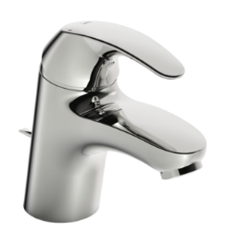  | https://www.oras.com/ru/produkcija/dizainerskie-kollekcii/oras-polara/smesitel-dlja-umyvalnika/1400F
1012f | 1 | 220 | 125 | 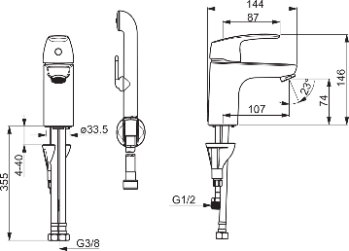 | https://www.oras.com/ru/produkcija/dizainerskie-kollekcii/oras-safira/smesitel-dlja-umyvalnika/1012F
3912f | 1 | 149.6 | 105 |  | https://www.oras.com/ru/produkcija/dizainerskie-kollekcii/oras-saga/smesitel-dlja-umyvalnika/3912F
3001f | 1 | 460 | 210 | 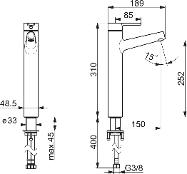 | https://www.oras.com/ru/produkcija/dizainerskie-kollekcii/oras-inspera/vysokij-smesitel/3001F
для КУХНИ
1032f | 1 | 302.1 | 165 | 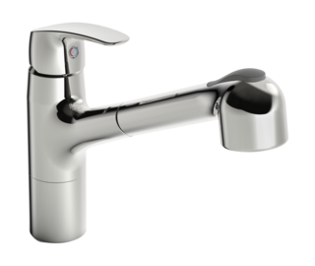 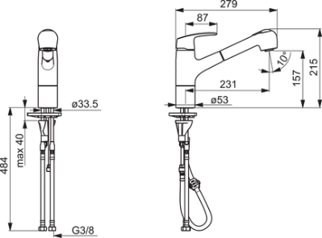 | https://www.oras.com/ru/produkcija/dizainerskie-kollekcii/oras-safira/smesitel-dlja-kuhni/1032F
для Ванны/душа
421 | 1 | 210 | 125 | 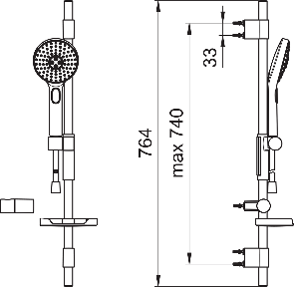 | https://www.oras.com/ru/produkcija/dizainerskie-kollekcii/oras-hydractiva/dushevoj-komplekt/421
7590-11 | 1 | 1081.9 | 615 | 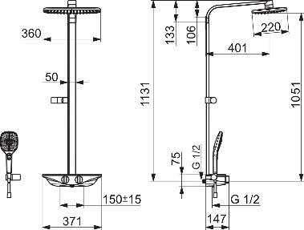 | https://www.oras.com/ru/produkcija/dizainerskie-kollekcii/oras-esteta/smesitel-s-verhnim-dushem-rain-shower/7590U-11

